Diagrama de integración
DIAGRAMA DE INTEGRACIÓN DE FUENTES DE DATOS
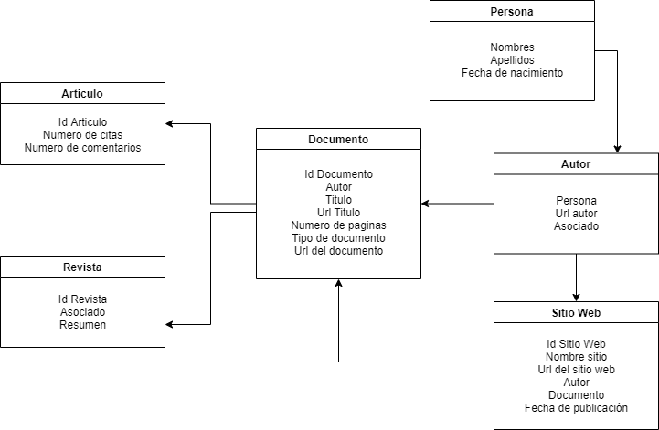 Colocar un diagrama que describa la estructura de las fuentes analizadas

 | EJEMPLO 1
 | Autor | NA Le-Khac
 | Url autor | https://scholar.google.com/citations?user=e6nKl6kAAAAJ&hl=es&oi=sra
 | Feha Nacimiento
 | Titulo | An effective approach to mobile device management: Security and privacy issues associated with mobile applications
 | Url titulo | https://www.sciencedirect.com/science/article/pii/S2666954420300016
 | Fecha de publicaion
 | Numero de paginas
 | Tipo | [HTML]
 | Asociado | sciencedirect.com
 | resumen | Consumers and organizations often rely on permissions requested during the installation of mobile….
 | Enlace de descarga
 | Numero de citas | Ciitado por 7

 | EJEMPLO 2
 | Autor | Harihara Krishnan R, Aby John, A. Amali Asha, Venisha Leena Mary R
 | Url autor
 | Feha Nacimiento
 | Titulo | Security Enhancement in Cryptography for Mobile Device Outsourced in Cloud Computing
 | Url titulo | https://doi.org/10.35940/ijitee.h6780.069820
 | Fecha de publicaion | 10-Jun-20
 | Numero de paginas | on pages 971 to 975
 | Tipo | Journal Article
 | Tipo documento | HTML , PDF
 | Asociado | International Journal of Innovative Technology and Exploring Engineering
 | resumen | Mobile devices often store data in cloud computing….
 | Enlace de descarga | https://www.ijitee.org/wp-content/uploads/papers/v9i8/H6780069820.pdf
 | Numero de citas

